グループ化について
グループ化について
グループ化とは
・各地図オブジェクト（ルート、作業地点、アラート地点、接近通知地点）をグループ化することができる
・モバイルアプリ（専用デバイス）にて、グループを指定してログインした車両は、同一グループの地図オブジェクトしか画面に表示されなくなり、他グループの作業履歴登録や通知が行われなくなる
・各地図オブジェクトをグループ化することによる利点
 | →作業地点が重なっている、隣接している場合に誤った作業履歴の登録を回避することができる
 |  | 【管理画面】 |  |  |  |  |  | 【モバイルアプリ】
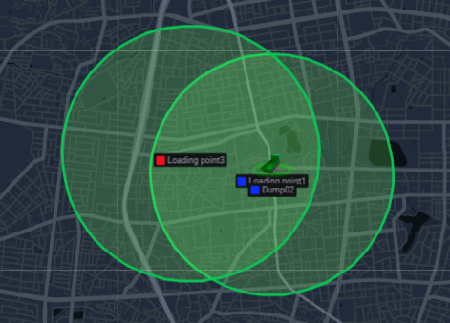
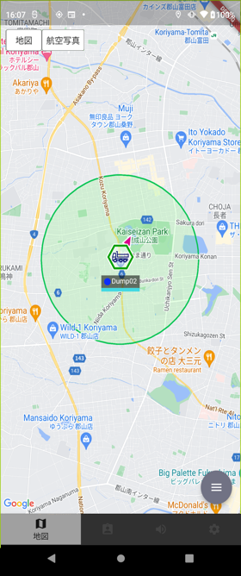

地図オブジェクトをグループ化することで
ログイン車両と同一のグループ以外の地図オブジェクトは表示されなくなり、誤った作業履歴の登録を回避する

 | →管理画面における履歴や実績の表示の際、グループによる絞り込みが可能

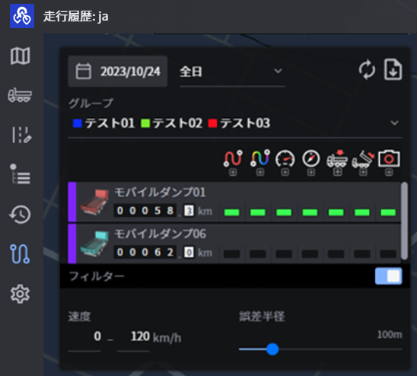

地図オブジェクトのグループ化設定

【グループ設定の流れ】
 | ①管理画面のグループ設定画面でグループを作成
 |  | →各地図オブジェクト（ルート、作業地点、アラート地点、接近通知地点）をグループに所属させる
 |  | →各地図オブジェクト（ルート、作業地点、アラート地点、接近通知地点）は複数のグループに所属することができる
 |  | →グループ作成後でもグループ情報の変更ができる
 | ②モバイルアプリログイン時にグループに所属し、作業を行う
 |  | →複数グループに所属することができる
 |  | →「全てのグループ」に所属することができる
 |  | →ログイン後でも所属しているグループを変更することができる

≪管理画面≫
 | ・グループの新規／編集／削除が可能
 | ・グループには複数の地図オブジェクトを追加することができる
 | ＜グループ設定＞
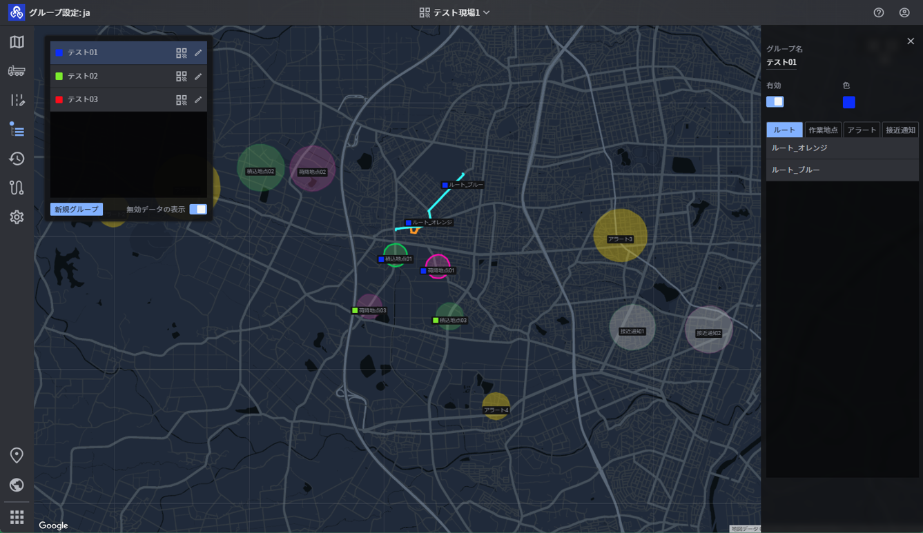

施工現場に作成されているグループを表示

グループ編集にて以下内容を編集可能
・グループ名
・有効/無効
・グループ色
→モバイルアプリの車両アイコンのラベルでグループアイコンの色にグループ色が反映される
・各地図オブジェクト（ルート、作業地点、アラート地点、接近通知地点）をグループに所属

グループ色

≪モバイルアプリ≫
 | ・ログイン時に所属するグループを選択
 | ・グループは複数所属することができる |  |  |  |  |  |  |  |  |  |  |  |  |  |  |  | ※ログイン後も設定画面にて所属グループを変更することができる
 | ＜所属グループ選択＞ |  |  |  |  |  |  |  |  |  |  |  |  |  |  |  | ＜設定＞
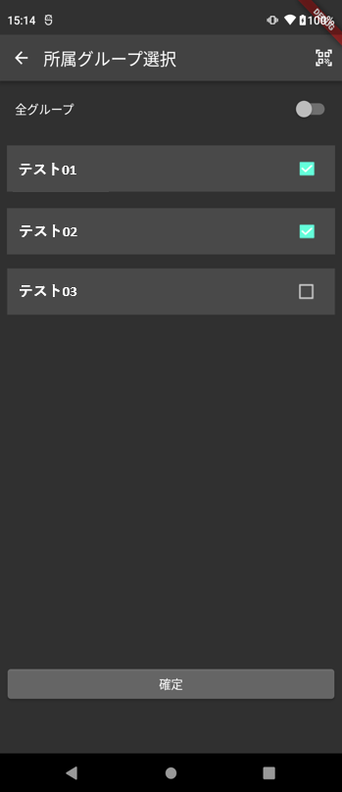

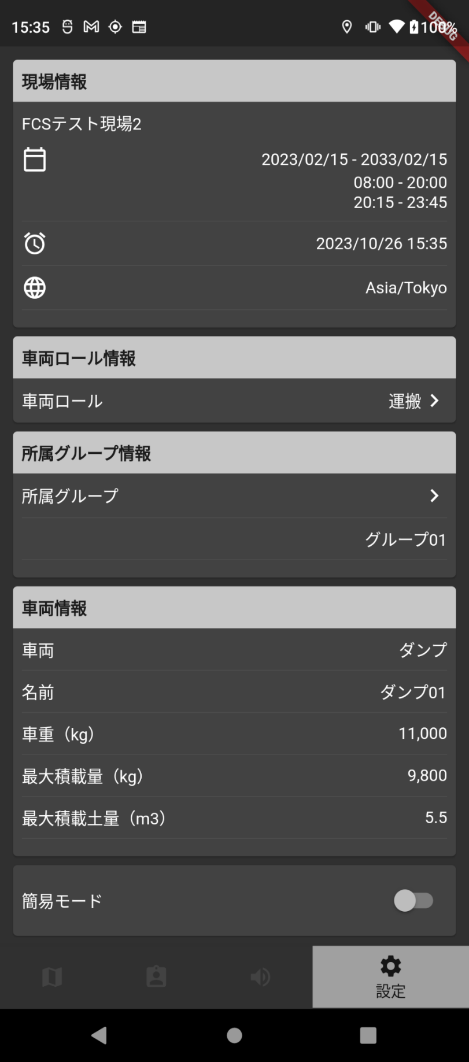

管理画面で作成された有効なグループから所属グループを選択することができる

「全てのグループ」に所属することができる

「＞」をタップで所属グループ設定画面に遷移する

モバイルアプリの地図オブジェクトの見え方

 | 表１：各地図オブジェクト表示パターン
 | ・ログイン車両がグループに所属している場合
 |  | オブジェクト | 自グループ |  | 他グループ |  |  |  |  | 「全てのグループ」に所属
 |  | 他車両 | ○ |  | 〇(小アイコン) |  |  |  |  | ○
 |  | ルート | ○ |  | × |  |  |  |  | ○
 |  | 積降作業地点 | ○ |  | × |  |  |  |  | ○
 |  | アラート地点/ゲート | ○ |  | × |  |  |  |  | ○
 |  | 接近通知地点/ゲート | ○ |  | × |  |  |  |  | ○
 |  | ウェイポイント誘導路 | ○ |  | × |  |  |  |  | ○

 | ・ログイン車両が「全てのグループ」に所属している場合
 |  | オブジェクト | 自グループ |  | 他グループ |  |  |  |  | 「全てのグループ」に所属
 |  | 他車両 | ○ |  | ○ |  |  |  |  | ○
 |  | ルート | ○ |  | ○ |  |  |  |  | ○
 |  | 積降作業地点 | ○ |  | ○ |  |  |  |  | ○
 |  | アラート地点/ゲート | ○ |  | ○ |  |  |  |  | ○
 |  | 接近通知地点/ゲート | ○ |  | ○ |  |  |  |  | ○
 |  | ウェイポイント誘導路 | ○ |  | ○ |  |  |  |  | ○

 | ＜他車両＞ |  |  |  |  | ＜ルート＞ |  |  |  |  |  |  |  |  | ＜作業地点＞ |  |  |  | ＜アラート地点（ゲート）＞
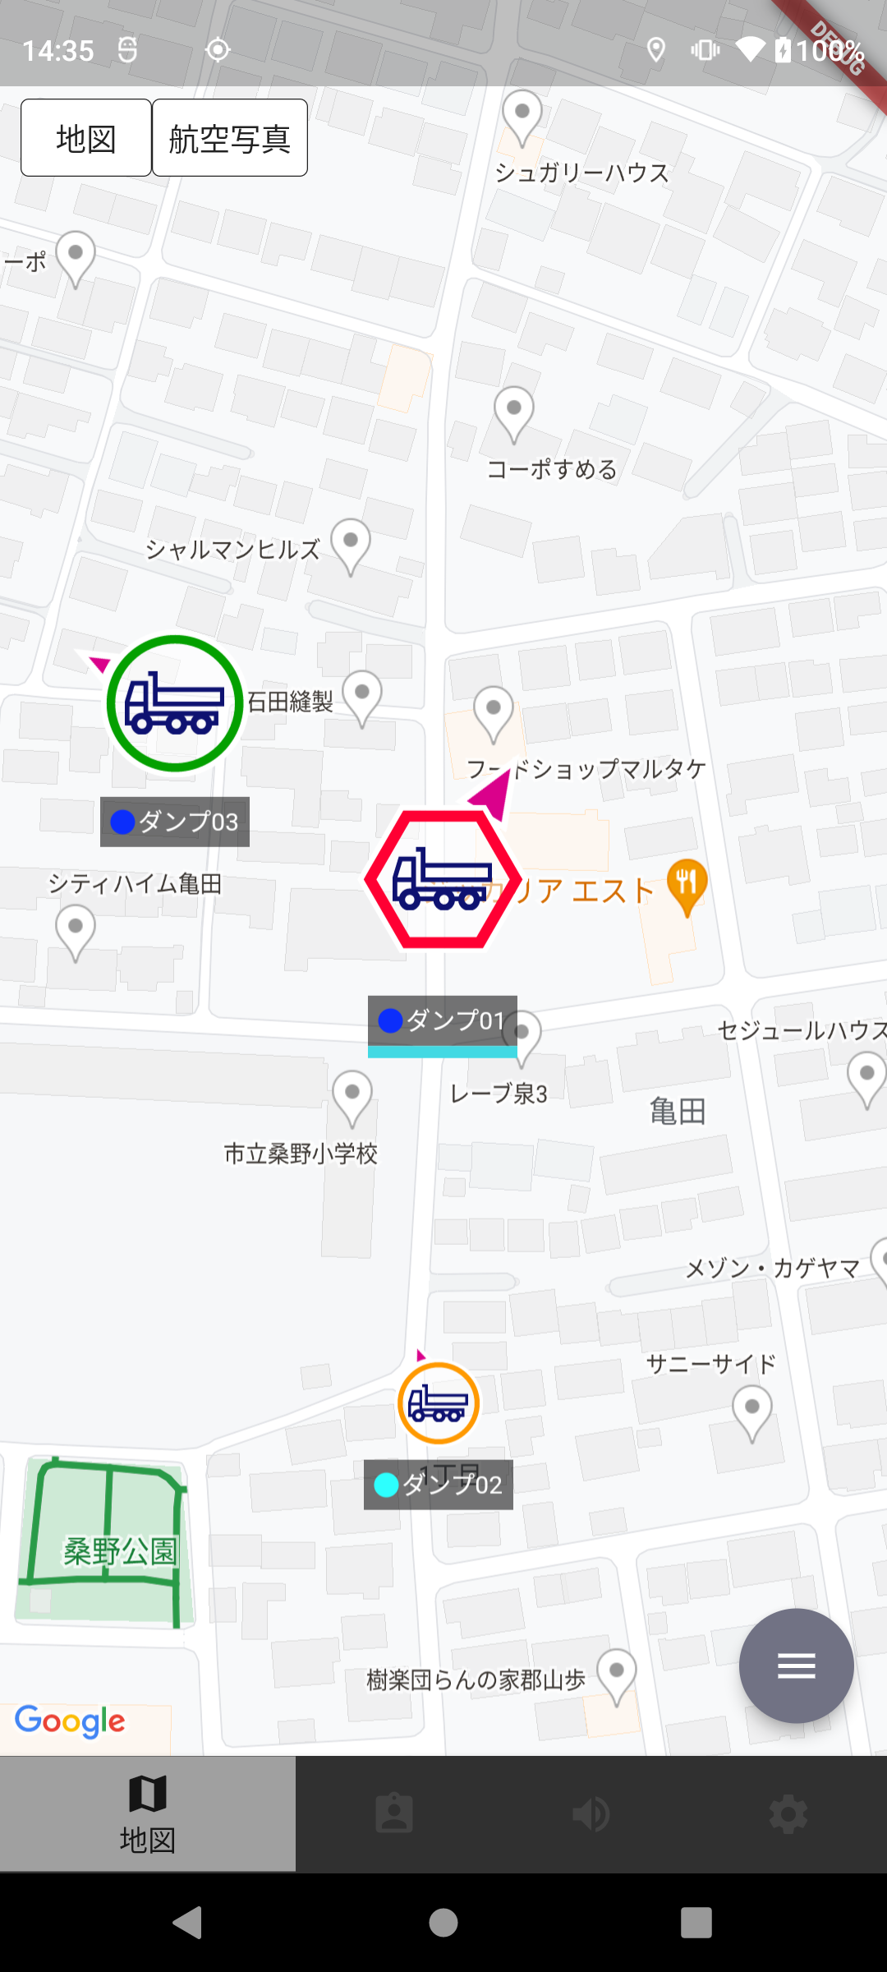
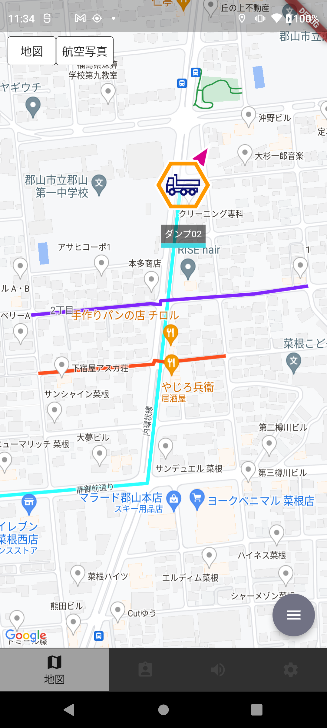
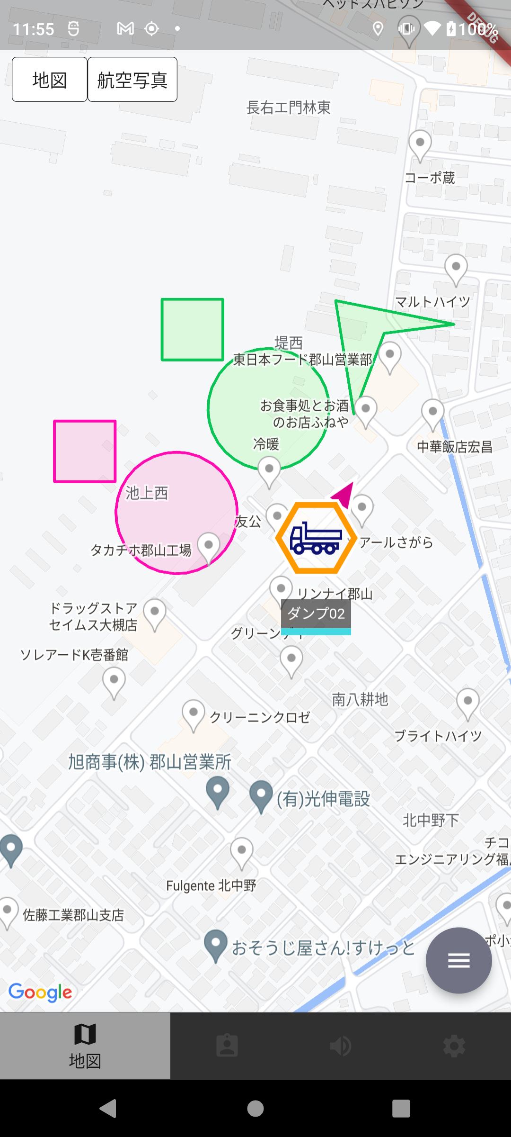
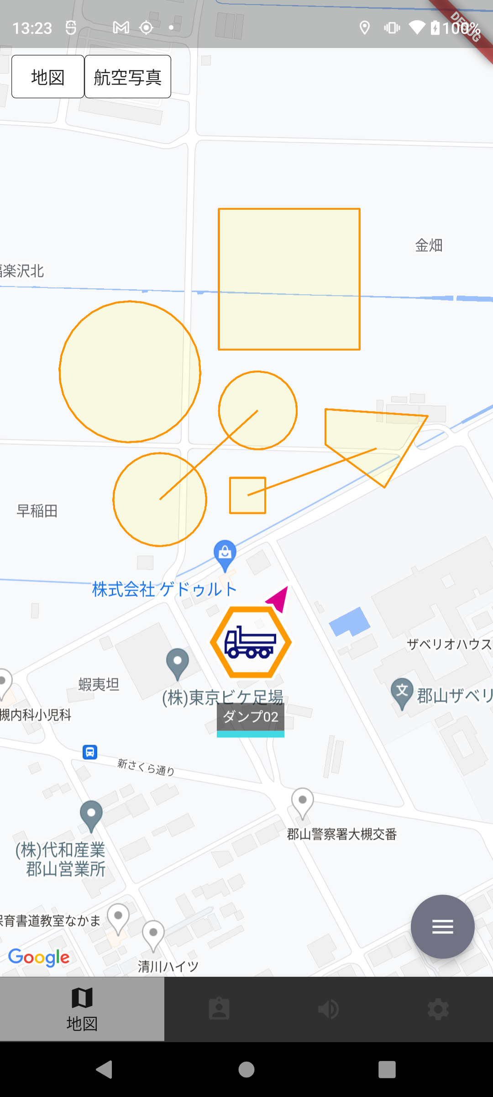

表１の他車両表示が
「〇」条件の場合、他車アイコンを自車アイコンと 同じ大きさで表示する

表１の積降作業地点表示が
「〇」条件の積降作業地点を表示する
表１のルート表示が
「〇」条件のルートを表示する
表１のアラート地点/ゲート表示が
「〇」条件のアラート地点/ゲートを表示する

表１の他車両表示が
「〇（小アイコン）」条件の場合、他車アイコンを小さく表示する

 | ＜接近通知地点（ゲート）＞ |  |  |  |  | ＜ウェイポイント誘導＞
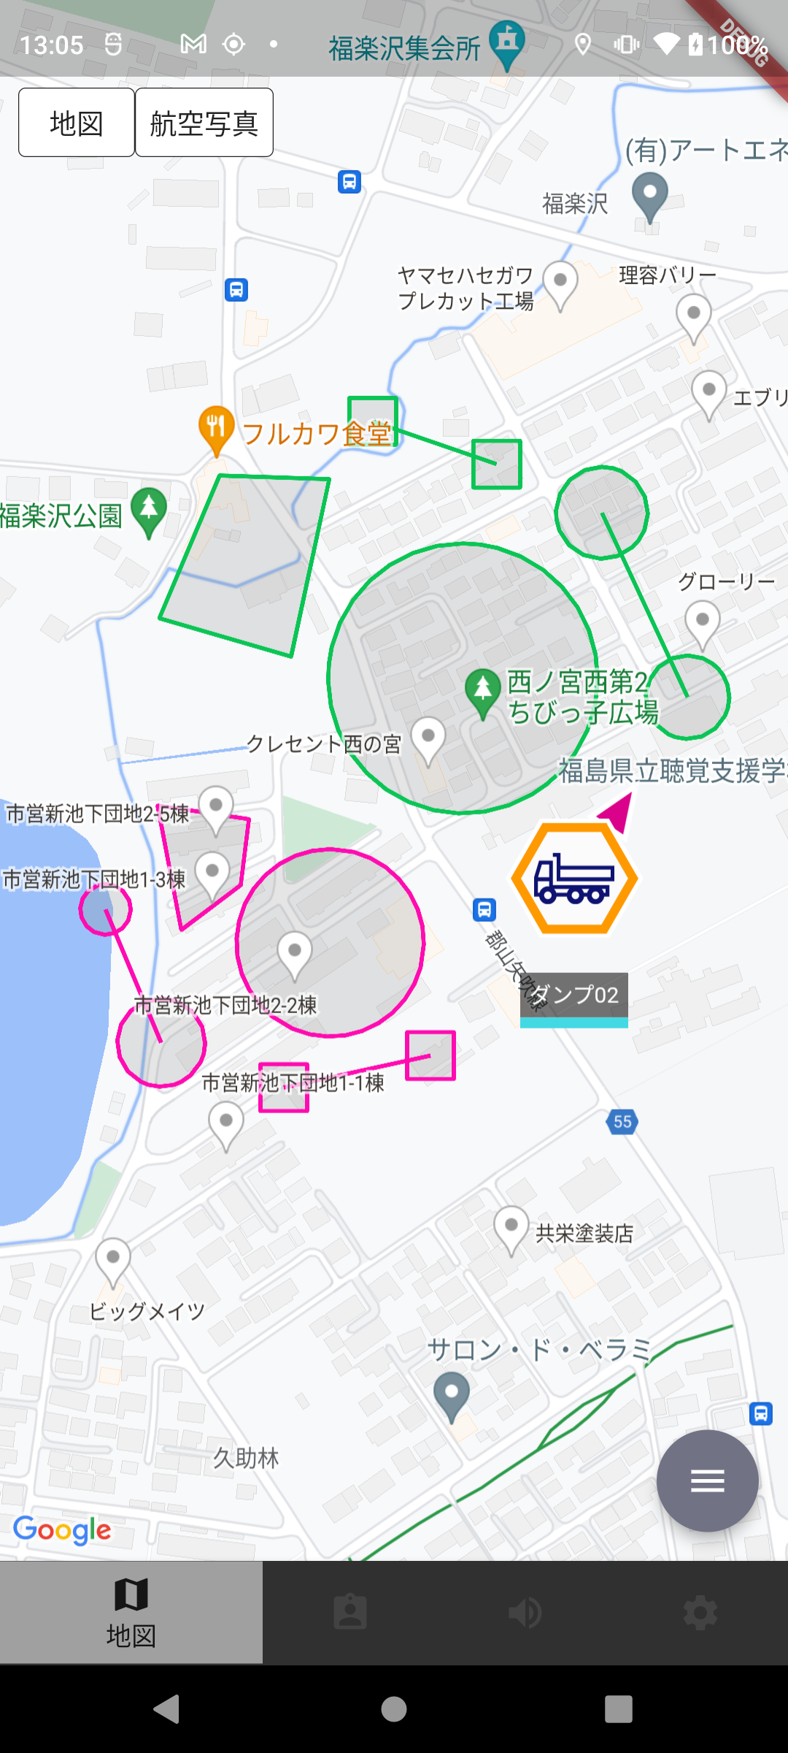
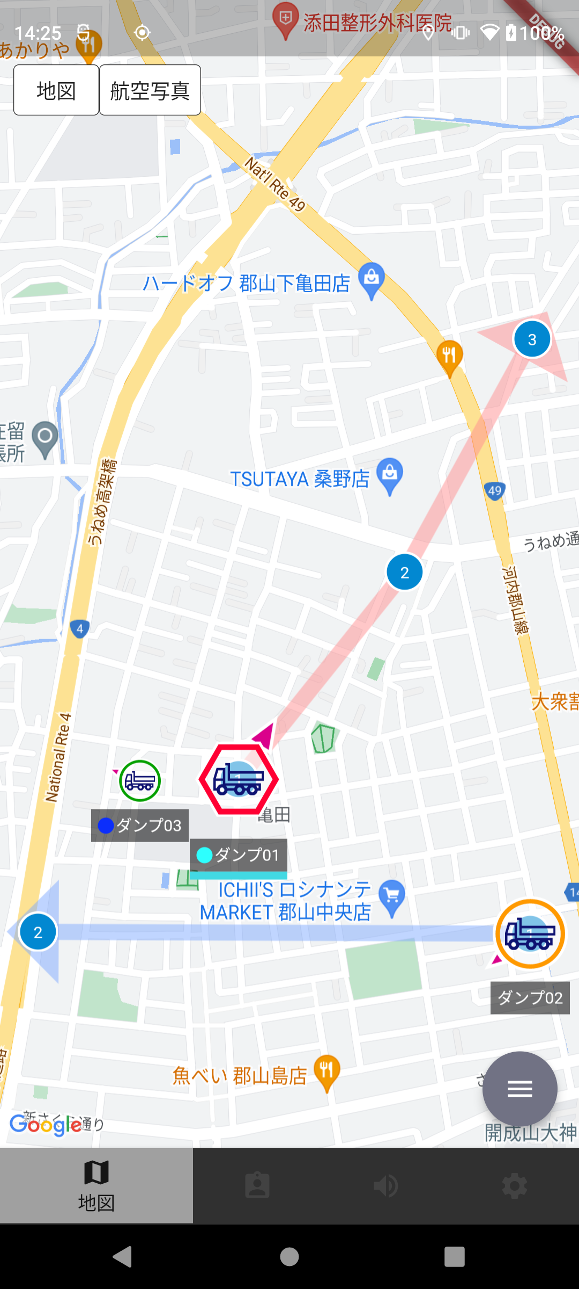

表１のウェイポイント誘導路表示が
「〇」条件のウェイポイント誘導路を表示する

表１の接近通知地点/ゲート表示が
「〇」条件の接近通知地点/ゲートを表示する

 | ＜分配作業地点＞
 | 分配作業地点とは、「積込場」「荷降場」ロールでログインした車両が積降地点または荷降地点に所属することで自車の位置情報を中心に生成される作業地点のこと
 | ※車両ロールの詳細は別紙「SCFleet_新Ver_車両ロールについて.xlsx」を参照
 | 表２：分配作業地点表示パターン
 | ログイン車両 |  | 分配作業地点 |  | 他車両（分配作業車両） |  |  |  |  | 表示
 | グループA所属 |  | グループA所属 |  | グループA所属 |  |  |  |  | ○ |  | ●ダンプから見た分配作業地点
 |  |  |  |  | グループA,B所属 |  |  |  |  | ○ |  | ・表２の表示が「〇」条件の場合 |  |  |  |  |  | ・表２の表示が「×」条件の場合
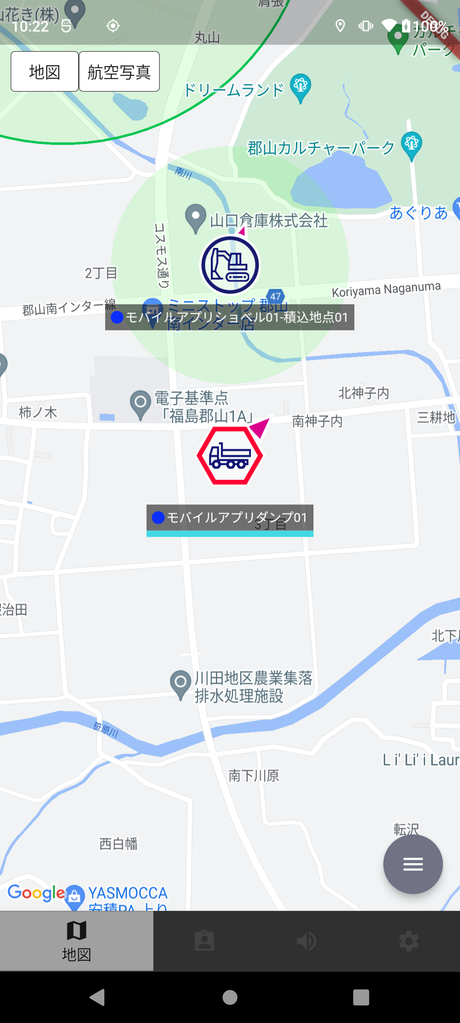
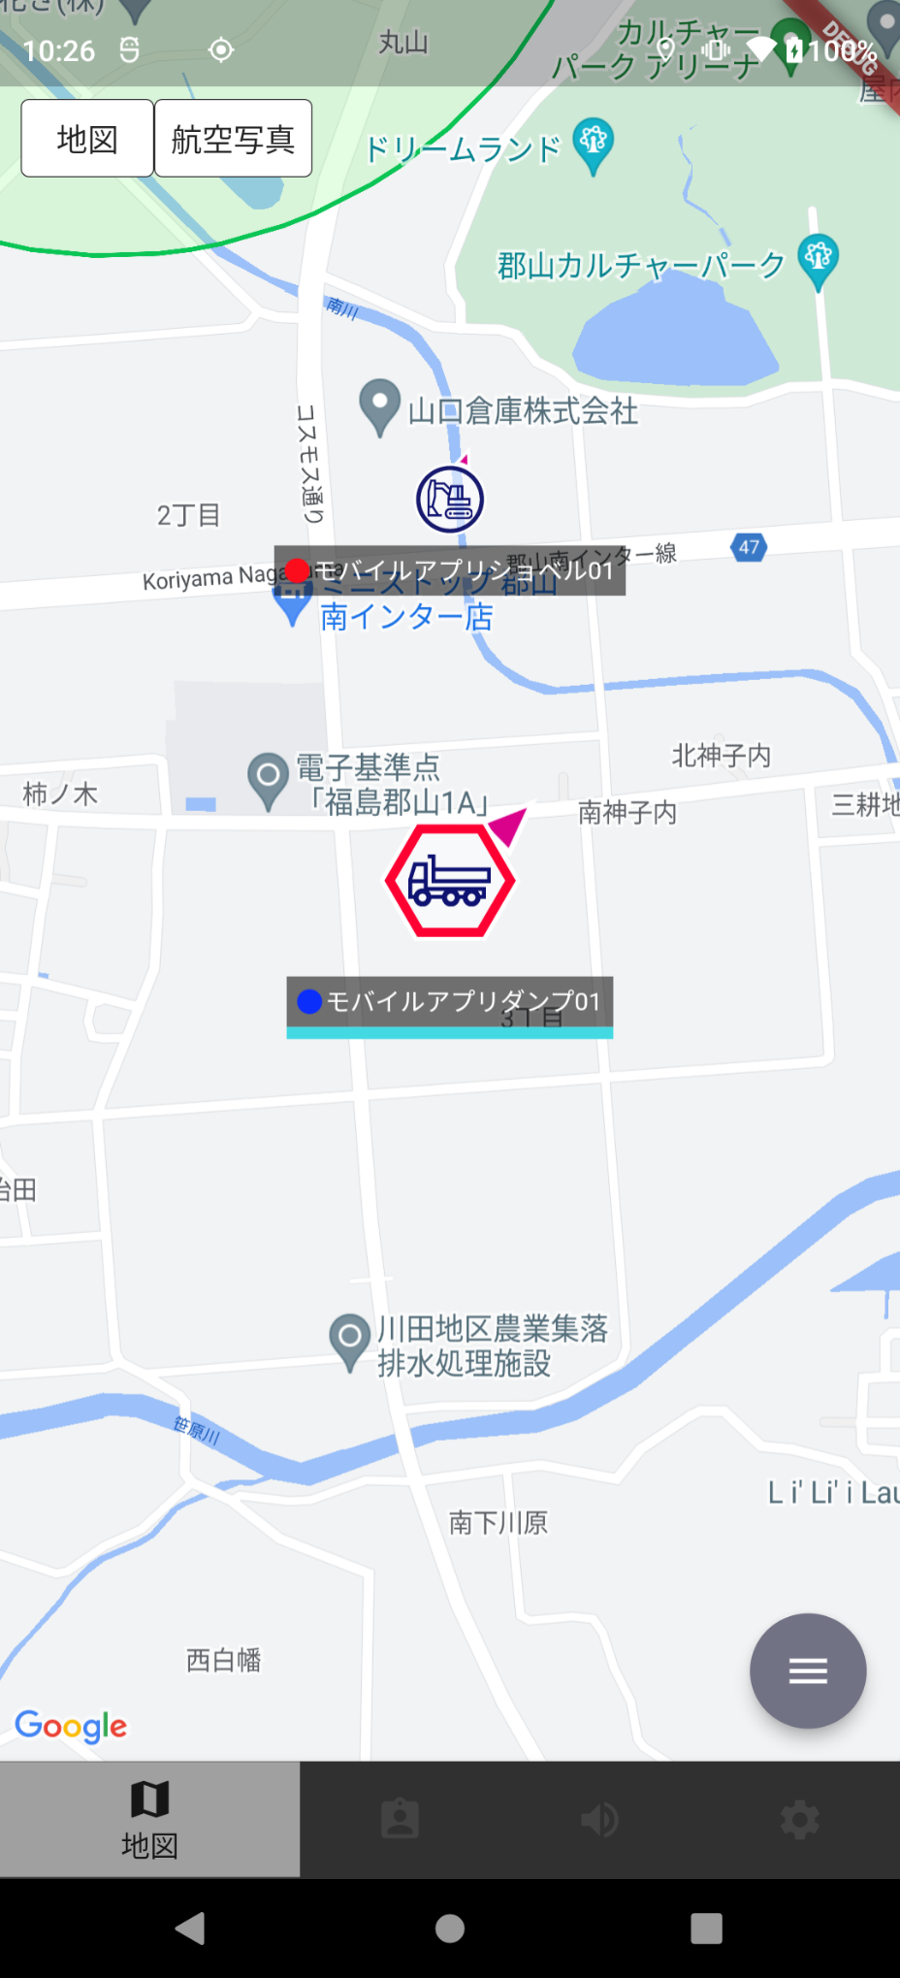
 |  |  |  |  | 「全てのグループ」所属 |  |  |  |  | ○
 |  |  | グループB所属 |  | グループB所属 |  |  |  |  | ×
 |  |  |  |  | グループA,B所属 |  |  |  |  | ×
 |  |  |  |  | 「全てのグループ」所属 |  |  |  |  | ×
 |  |  | グループA,B所属 |  | グループA所属 |  |  |  |  | ○
 |  |  |  |  | グループB所属 |  |  |  |  | ×
 |  |  |  |  | グループA,B所属 |  |  |  |  | ○
 |  |  |  |  | 「全てのグループ」所属 |  |  |  |  | ○
ショベルの 分配作業地点が 表示される
 |  |  | 「全てのグループ」所属 |  | グループA所属 |  |  |  |  | ○
ダンプとショベルで異なる グループに所属する場合 ダンプの画面ではショベルの 分配作業地点が表示されない
 |  |  |  |  | グループB所属 |  |  |  |  | ×
 |  |  |  |  | グループA,B所属 |  |  |  |  | ○
 |  |  |  |  | 「全てのグループ」所属 |  |  |  |  | ○
 | グループA,B所属 |  | グループA所属 |  | グループA所属 |  |  |  |  | ○
 |  |  |  |  | グループA,B所属 |  |  |  |  | ○
 |  |  |  |  | 「全てのグループ」所属 |  |  |  |  | ○
 |  |  | グループB所属 |  | グループB所属 |  |  |  |  | ○
 |  |  |  |  | グループA,B所属 |  |  |  |  | ○
 |  |  |  |  | 「全てのグループ」所属 |  |  |  |  | ○
 |  |  | グループA,B所属 |  | グループA所属 |  |  |  |  | ○
 |  |  |  |  | グループB所属 |  |  |  |  | ○
 |  |  |  |  | グループA,B所属 |  |  |  |  | ○
 |  |  |  |  | 「全てのグループ」所属 |  |  |  |  | ○
 |  |  | 「全てのグループ」所属 |  | グループA所属 |  |  |  |  | ○
 |  |  |  |  | グループB所属 |  |  |  |  | ○
 |  |  |  |  | グループA,B所属 |  |  |  |  | ○
 |  |  |  |  | 「全てのグループ」所属 |  |  |  |  | ○
 | 「全てのグループ」所属 |  | グループA所属 |  | グループA所属 |  |  |  |  | ○
 |  |  |  |  | グループA,B所属 |  |  |  |  | ○
 |  |  |  |  | 「全てのグループ」所属 |  |  |  |  | ○
 |  |  | グループB所属 |  | グループB所属 |  |  |  |  | ○
 |  |  |  |  | グループA,B所属 |  |  |  |  | ○ |  | ●(参考)ショベルから見た分配作業地点
 |  |  |  |  | 「全てのグループ」所属 |  |  |  |  | ○ |  | ・表２の表示が「〇」条件の場合
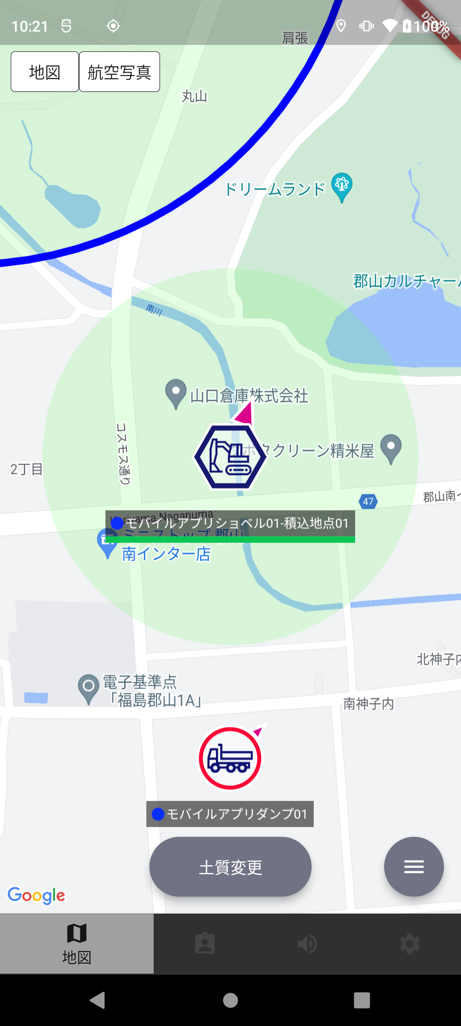
 |  |  | グループA,B所属 |  | グループA所属 |  |  |  |  | ○
 |  |  |  |  | グループB所属 |  |  |  |  | ○
 |  |  |  |  | グループA,B所属 |  |  |  |  | ○
 |  |  |  |  | 「全てのグループ」所属 |  |  |  |  | ○
自車が所属する作業地点は青枠表示される
 |  |  | 「全てのグループ」所属 |  | グループA所属 |  |  |  |  | ○
 |  |  |  |  | グループB所属 |  |  |  |  | ○
 |  |  |  |  | グループA,B所属 |  |  |  |  | ○
 |  |  |  |  | 「全てのグループ」所属 |  |  |  |  | ○

作業履歴登録の詳細について

 | ※車両ロールの詳細は別紙「SCFleet_新Ver_車両ロールについて.xlsx」を参照
 | 表３：作業履歴登録パターン
 | ログイン車両 |  | ログイン車両ロール | 作業地点（分配作業地点） |  |  |  |  | 地点種別 |  | 作業履歴登録 |  | 作業履歴登録グループ
 | グループA所属 |  | 運搬 | グループA所属 |  |  |  |  | 積込 |  | する |  | グループA
 |  |  |  |  |  |  |  |  | 荷降 |  | する |  | グループA
 |  |  |  | グループB所属 |  |  |  |  | 積込 |  | しない |  | ー
 |  |  |  |  |  |  |  |  | 荷降 |  | しない |  | ー
 |  |  |  | グループA,B所属 |  |  |  |  | 積込 |  | する |  | グループA
 |  |  |  |  |  |  |  |  | 荷降 |  | する |  | グループA
 |  |  |  | 「全てのグループ」所属 |  |  |  |  | 積込 |  | する |  | 「全てのグループ」
 |  |  |  |  |  |  |  |  | 荷降 |  | する |  | 「全てのグループ」
 | グループA,B所属 |  | 運搬 | グループA所属 |  |  |  |  | 積込 |  | する |  | グループA
 |  |  |  |  |  |  |  |  | 荷降 |  | する |  | グループA
 |  |  |  | グループB所属 |  |  |  |  | 積込 |  | する |  | グループB
 |  |  |  |  |  |  |  |  | 荷降 |  | する |  | グループB
 |  |  |  | グループA,B所属 |  |  |  |  | 積込 |  | する |  | グループA,B
 |  |  |  |  |  |  |  |  | 荷降 |  | する |  | グループA,B
 |  |  |  | 「全てのグループ」所属 |  |  |  |  | 積込 |  | する |  | 「全てのグループ」
 |  |  |  |  |  |  |  |  | 荷降 |  | する |  | 「全てのグループ」
 | 「全てのグループ」所属 |  | 運搬 | グループA所属 |  |  |  |  | 積込 |  | する |  | グループA
 |  |  |  |  |  |  |  |  | 荷降 |  | する |  | グループA
 |  |  |  | グループB所属 |  |  |  |  | 積込 |  | する |  | グループB
 |  |  |  |  |  |  |  |  | 荷降 |  | する |  | グループB
 |  |  |  | グループA,B所属 |  |  |  |  | 積込 |  | する |  | グループA,B
 |  |  |  |  |  |  |  |  | 荷降 |  | する |  | グループA,B
 |  |  |  | 「全てのグループ」所属 |  |  |  |  | 積込 |  | する |  | 「全てのグループ」
 |  |  |  |  |  |  |  |  | 荷降 |  | する |  | 「全てのグループ」

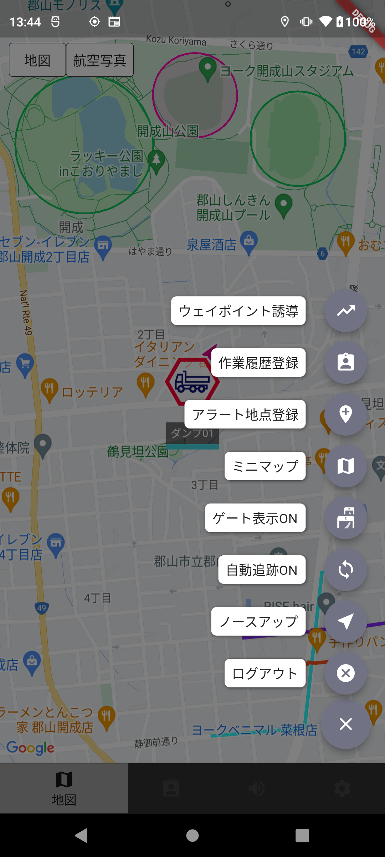
車両ロール：運搬の場合のみ表示される
それ以外の車両ロールの場合は表示されない
 | ＜モバイルアプリ_手動＞ |  |  |  |  | ＜モバイルアプリ_自動＞ |  |  |  |  |  |  |  |  | ＜モバイルアプリ_サブメニューから＞
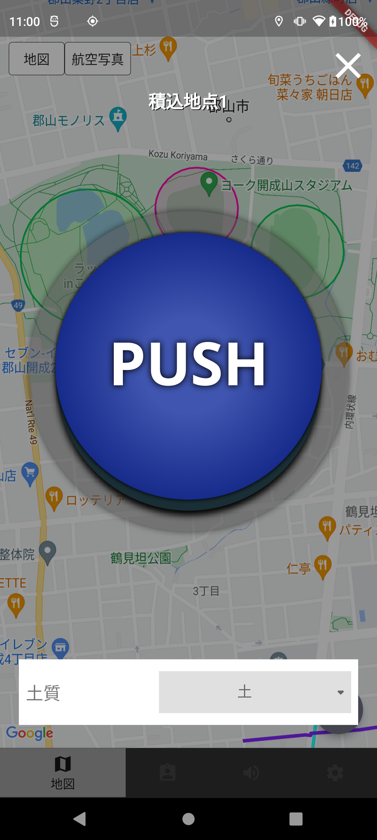
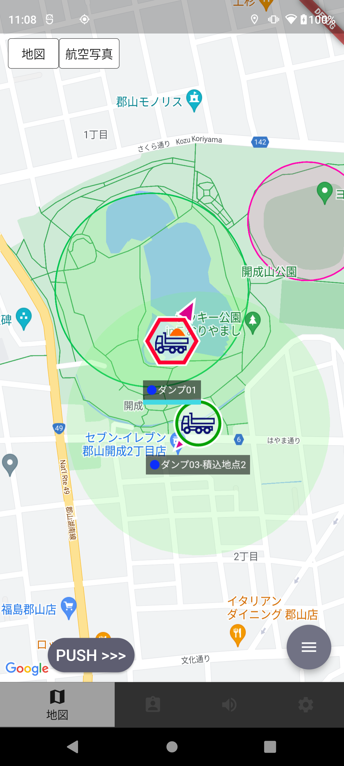
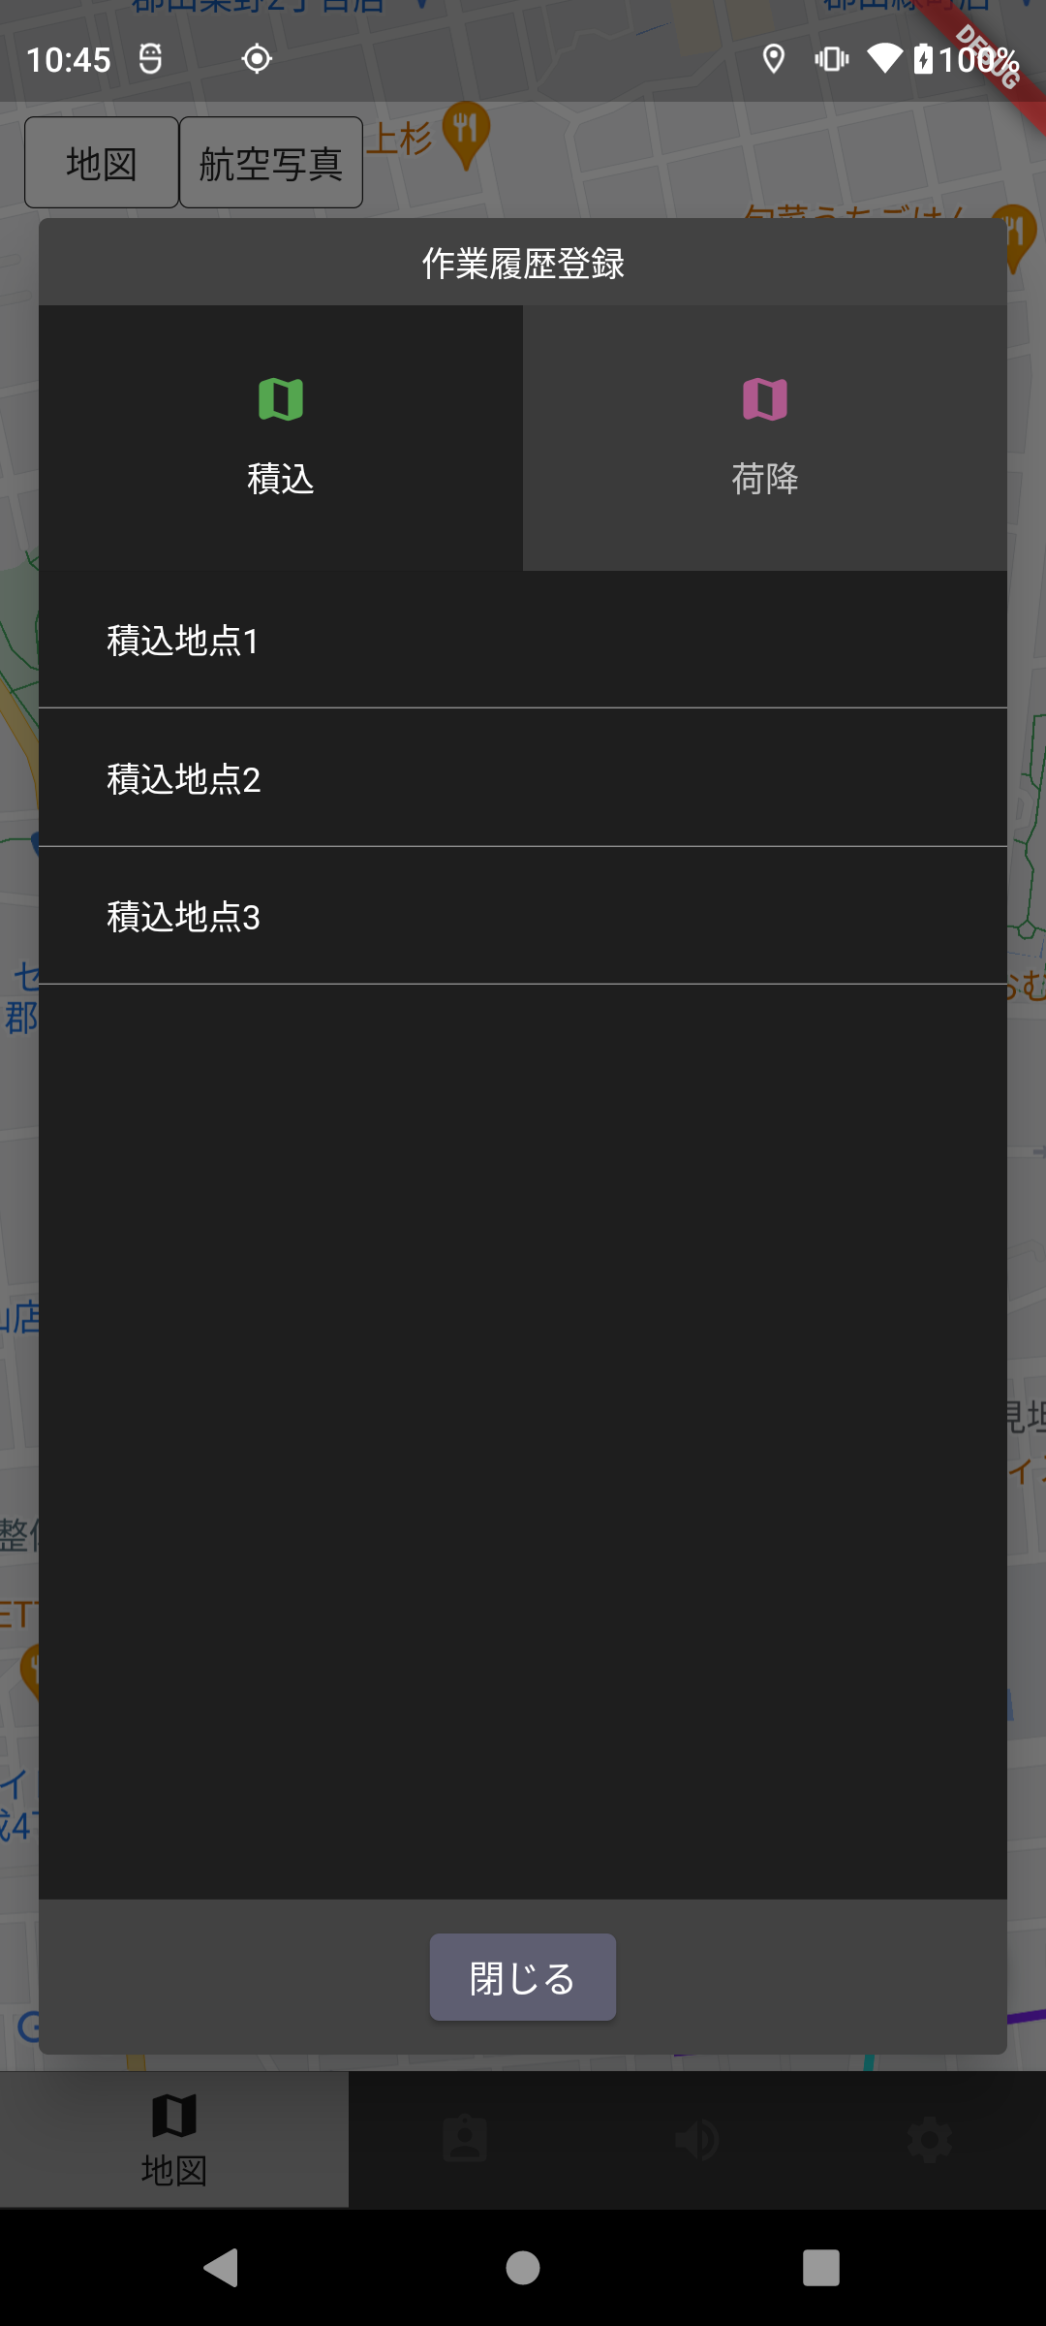

表３で作業履歴登録「する」と記載されている作業地点（分配作業地点）に進入→停車した場合、PUSHボタンが表示され、PUSHボタン押下後、地点から退出することで作業履歴登録を行う
表３で作業履歴登録「する」と記載されている作業地点（分配作業地点）に進入してから指定の停止時間経過後、地点から退出することで作業履歴登録を行う (「通過でカウント」と設定している場合は通過後に作業履歴登録を行う)
表３で作業履歴登録「する」と記載されている作業地点（分配作業地点）のみ選択し、作業履歴登録を行うことができる

アラート通知の詳細について

 | 表４：アラート表示パターン
 | ログイン車両 |  | アラート地点/ゲート |  | アラート地点表示 |  |  |  | アラートゲート表示
 | グループA所属 |  | グループA所属 |  | する |  |  |  | する
 |  |  | グループB所属 |  | しない |  |  |  | しない
 |  |  | グループA,B所属 |  | する |  |  |  | する
 |  |  | 「全てのグループ」所属 |  | する |  |  |  | する
 | グループA,B所属 |  | グループA所属 |  | する |  |  |  | する
 |  |  | グループB所属 |  | する |  |  |  | する
 |  |  | グループA,B所属 |  | する |  |  |  | する
 |  |  | 「全てのグループ」所属 |  | する |  |  |  | する
 | 「全てのグループ」所属 |  | グループA所属 |  | する |  |  |  | する
 |  |  | グループB所属 |  | する |  |  |  | する
 |  |  | グループA,B所属 |  | する |  |  |  | する
 |  |  | 「全てのグループ」所属 |  | する |  |  |  | する

 | ＜モバイルアプリ_アラート表示(地点)＞ |  |  |  |  |  | ＜モバイルアプリ_アラート表示(ゲート)＞
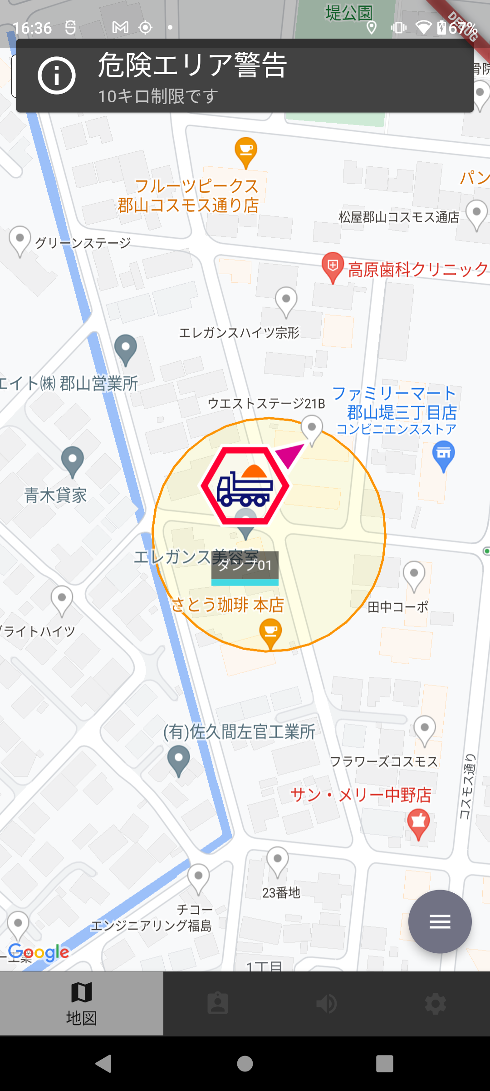
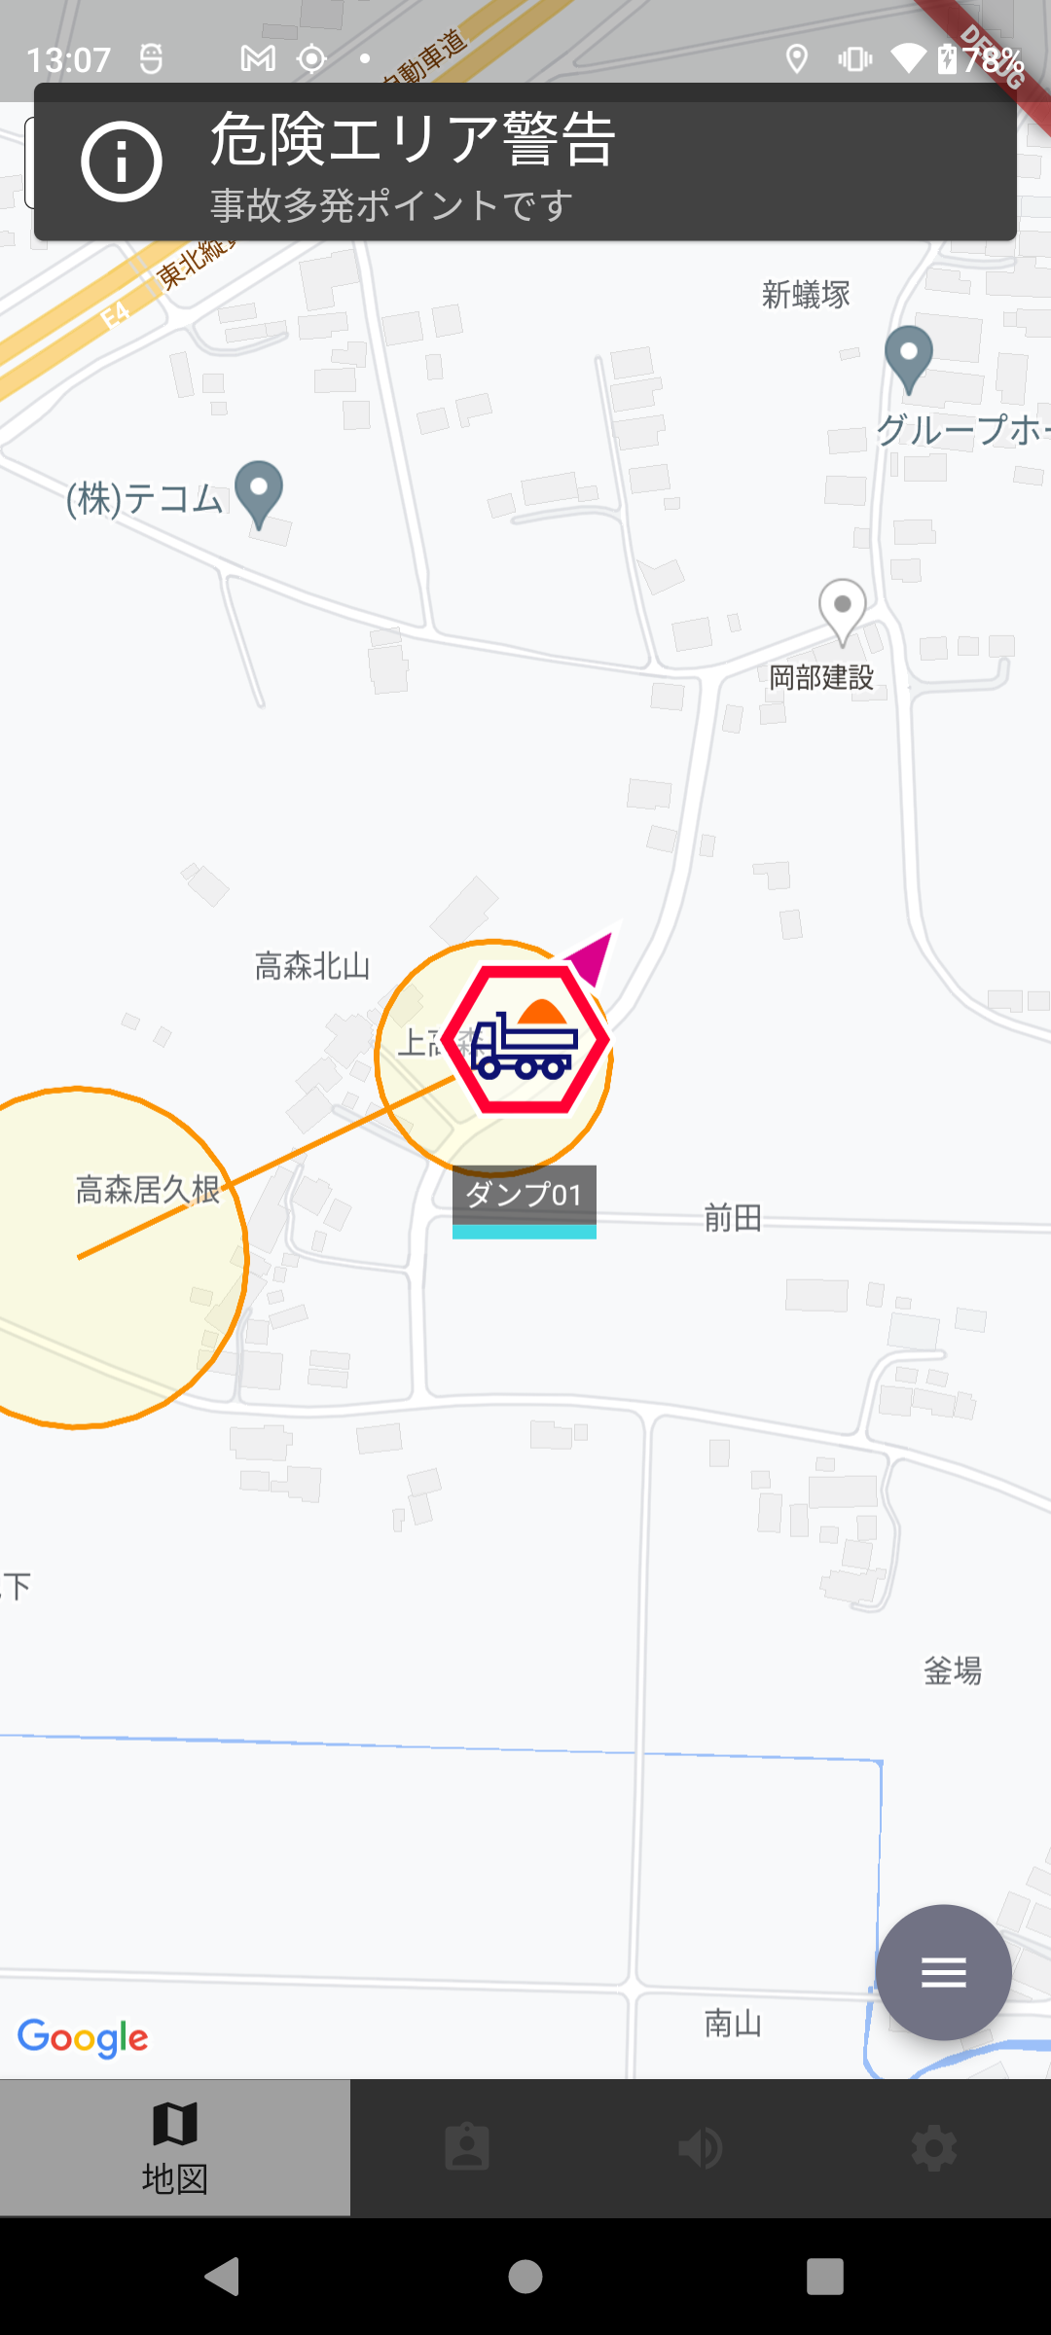

表４の表示条件に合致するアラート地点に進入した場合、アラート表示・音声読み上げを行う
表４の表示条件に合致するアラートゲートの ゲート１通過後、ゲート２に進入した場合、アラート表示・音声読み上げを行う

積込･荷降接近通知の詳細について

 | ※車両ロールの詳細は別紙「SCFleet_新Ver_車両ロールについて.xlsx」を参照
 | 表５：積込･荷降接近通知パターン
 | ログイン車両(車両ロール「積込場」「荷降場」) |  |  | 接近通知地点/ゲート |  |  |  |  | 通過車両（車両ロール「運搬」） |  |  |  |  | 接近通知
 | グループA所属 |  |  | グループA所属 |  |  |  |  | グループA所属 |  |  |  |  | する
 |  |  |  |  |  |  |  |  | グループB所属 |  |  |  |  | しない
 |  |  |  |  |  |  |  |  | グループA,B所属 |  |  |  |  | する
 |  |  |  |  |  |  |  |  | 「全てのグループ」所属 |  |  |  |  | する
 |  |  |  | グループB所属 |  |  |  |  | グループA所属 |  |  |  |  | しない
 |  |  |  |  |  |  |  |  | グループB所属 |  |  |  |  | しない
 |  |  |  |  |  |  |  |  | グループA,B所属 |  |  |  |  | しない
 |  |  |  |  |  |  |  |  | 「全てのグループ」所属 |  |  |  |  | しない
 |  |  |  | グループA,B所属 |  |  |  |  | グループA所属 |  |  |  |  | する
 |  |  |  |  |  |  |  |  | グループB所属 |  |  |  |  | しない
 |  |  |  |  |  |  |  |  | グループA,B所属 |  |  |  |  | する
 |  |  |  |  |  |  |  |  | 「全てのグループ」所属 |  |  |  |  | する
 |  |  |  | 「全てのグループ」所属 |  |  |  |  | グループA所属 |  |  |  |  | する
 |  |  |  |  |  |  |  |  | グループB所属 |  |  |  |  | しない
 |  |  |  |  |  |  |  |  | グループA,B所属 |  |  |  |  | する
 |  |  |  |  |  |  |  |  | 「全てのグループ」所属 |  |  |  |  | する
 | グループA,B所属 |  |  | グループA所属 |  |  |  |  | グループA所属 |  |  |  |  | する
 |  |  |  |  |  |  |  |  | グループB所属 |  |  |  |  | しない
 |  |  |  |  |  |  |  |  | グループA,B所属 |  |  |  |  | する
 |  |  |  |  |  |  |  |  | 「全てのグループ」所属 |  |  |  |  | する
 |  |  |  | グループB所属 |  |  |  |  | グループA所属 |  |  |  |  | しない
 |  |  |  |  |  |  |  |  | グループB所属 |  |  |  |  | する
 |  |  |  |  |  |  |  |  | グループA,B所属 |  |  |  |  | する
 |  |  |  |  |  |  |  |  | 「全てのグループ」所属 |  |  |  |  | する
 |  |  |  | グループA,B所属 |  |  |  |  | グループA所属 |  |  |  |  | する
 |  |  |  |  |  |  |  |  | グループB所属 |  |  |  |  | する
 |  |  |  |  |  |  |  |  | グループA,B所属 |  |  |  |  | する
 |  |  |  |  |  |  |  |  | 「全てのグループ」所属 |  |  |  |  | する
 |  |  |  | 「全てのグループ」所属 |  |  |  |  | グループA所属 |  |  |  |  | する
 |  |  |  |  |  |  |  |  | グループB所属 |  |  |  |  | する
 |  |  |  |  |  |  |  |  | グループA,B所属 |  |  |  |  | する
 |  |  |  |  |  |  |  |  | 「全てのグループ」所属 |  |  |  |  | する
 | 「全てのグループ」所属 |  |  | グループA所属 |  |  |  |  | グループA所属 |  |  |  |  | する
 |  |  |  |  |  |  |  |  | グループB所属 |  |  |  |  | する
 |  |  |  |  |  |  |  |  | グループA,B所属 |  |  |  |  | する
 |  |  |  |  |  |  |  |  | 「全てのグループ」所属 |  |  |  |  | する
 |  |  |  | グループB所属 |  |  |  |  | グループA所属 |  |  |  |  | する
 |  |  |  |  |  |  |  |  | グループB所属 |  |  |  |  | する
 |  |  |  |  |  |  |  |  | グループA,B所属 |  |  |  |  | する
 |  |  |  |  |  |  |  |  | 「全てのグループ」所属 |  |  |  |  | する
 |  |  |  | グループA,B所属 |  |  |  |  | グループA所属 |  |  |  |  | する
 |  |  |  |  |  |  |  |  | グループB所属 |  |  |  |  | する
 |  |  |  |  |  |  |  |  | グループA,B所属 |  |  |  |  | する
 |  |  |  |  |  |  |  |  | 「全てのグループ」所属 |  |  |  |  | する
 |  |  |  | 「全てのグループ」所属 |  |  |  |  | グループA所属 |  |  |  |  | する
 |  |  |  |  |  |  |  |  | グループB所属 |  |  |  |  | する
 |  |  |  |  |  |  |  |  | グループA,B所属 |  |  |  |  | する
 |  |  |  |  |  |  |  |  | 「全てのグループ」所属 |  |  |  |  | する

 | ＜モバイルアプリ_積込接近通知(地点)＞ |  |  |  |  |  | ＜モバイルアプリ_荷降接近通知(地点)＞ |  |  |  |  |  |  |  |  | ＜モバイルアプリ_積込接近通知(ゲート)＞ |  |  |  | ＜モバイルアプリ_荷降接近通知(ゲート)＞
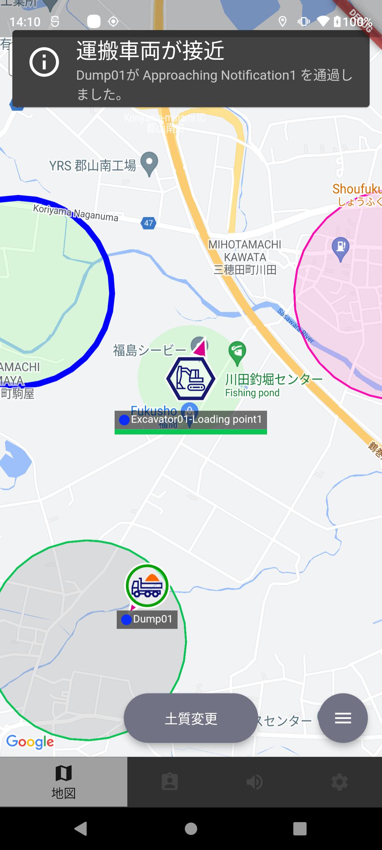
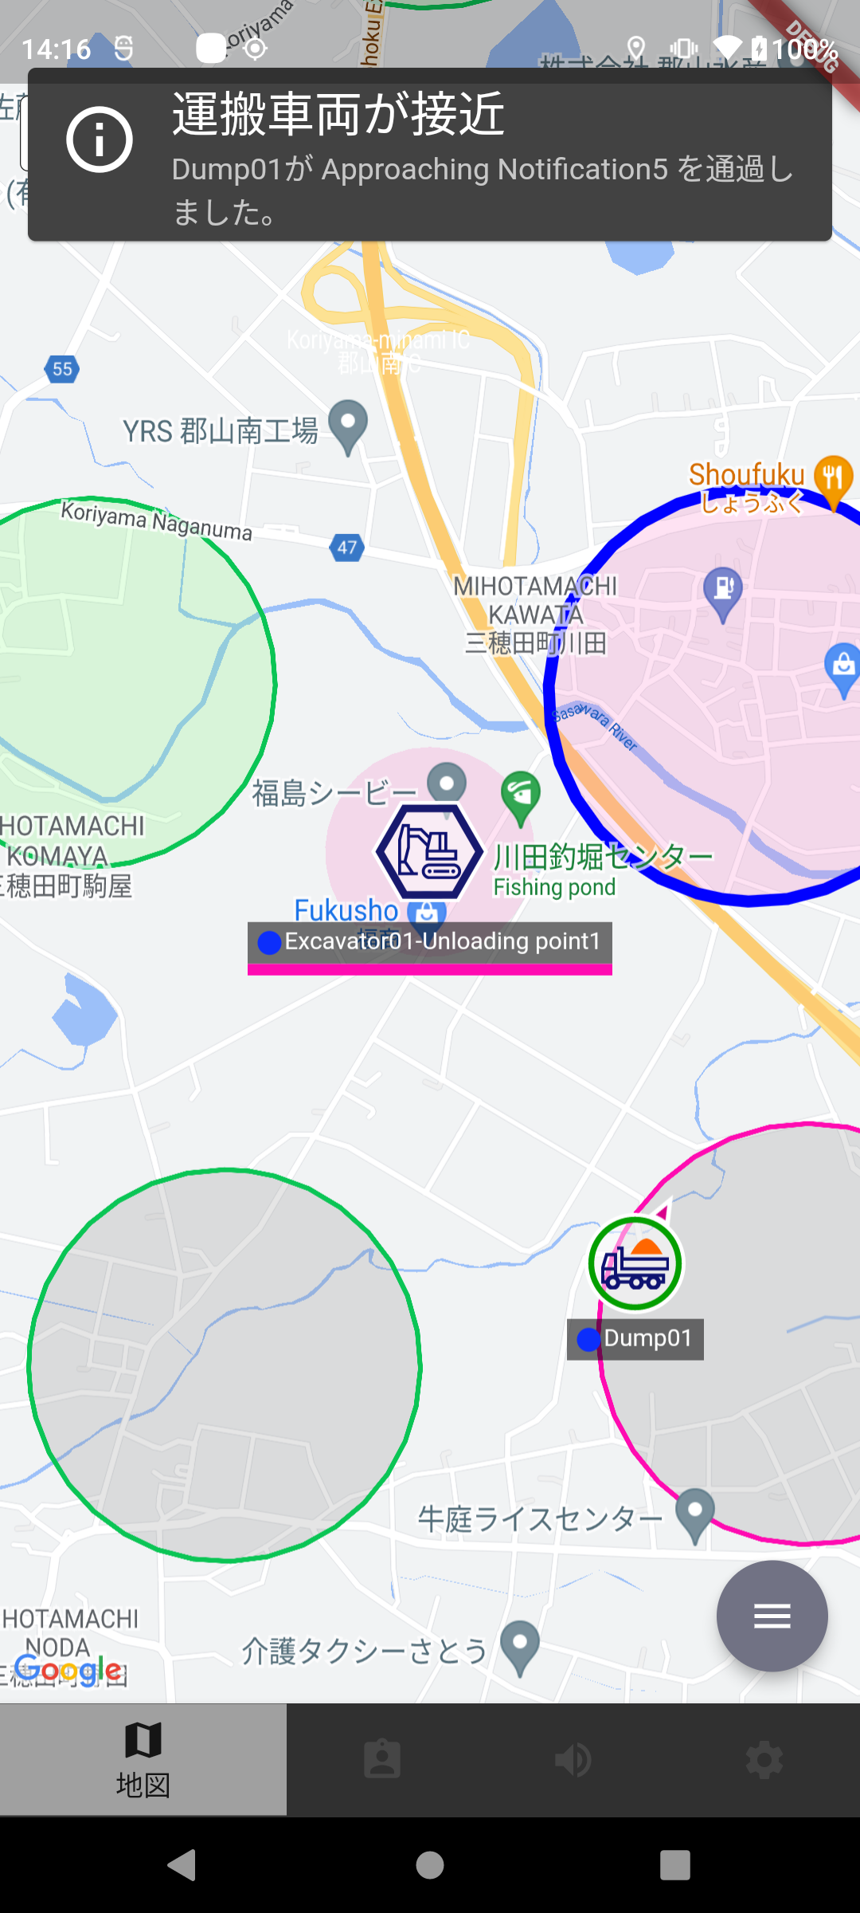
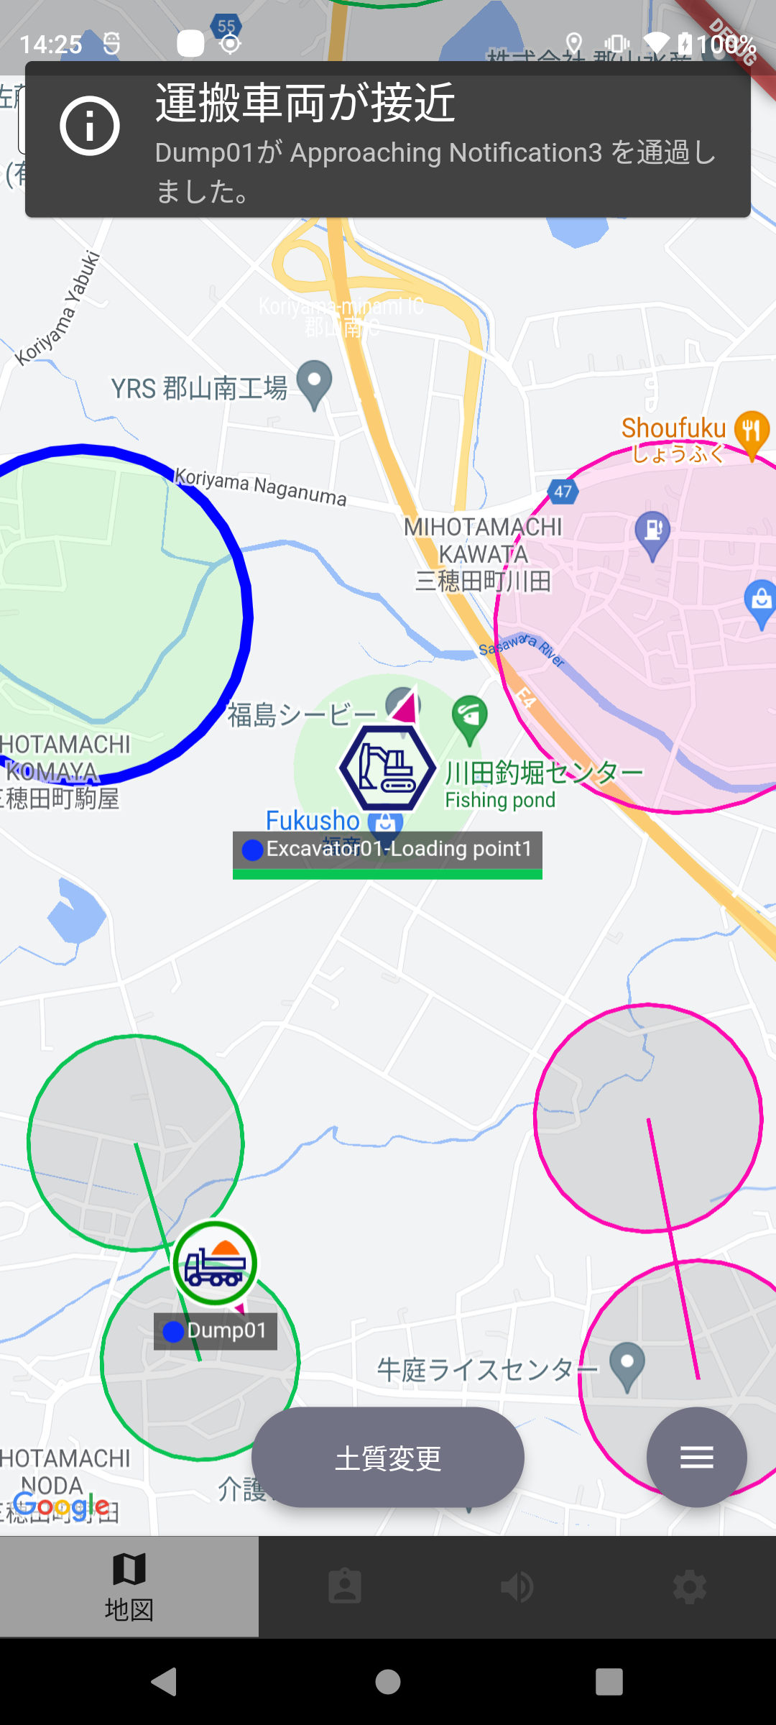
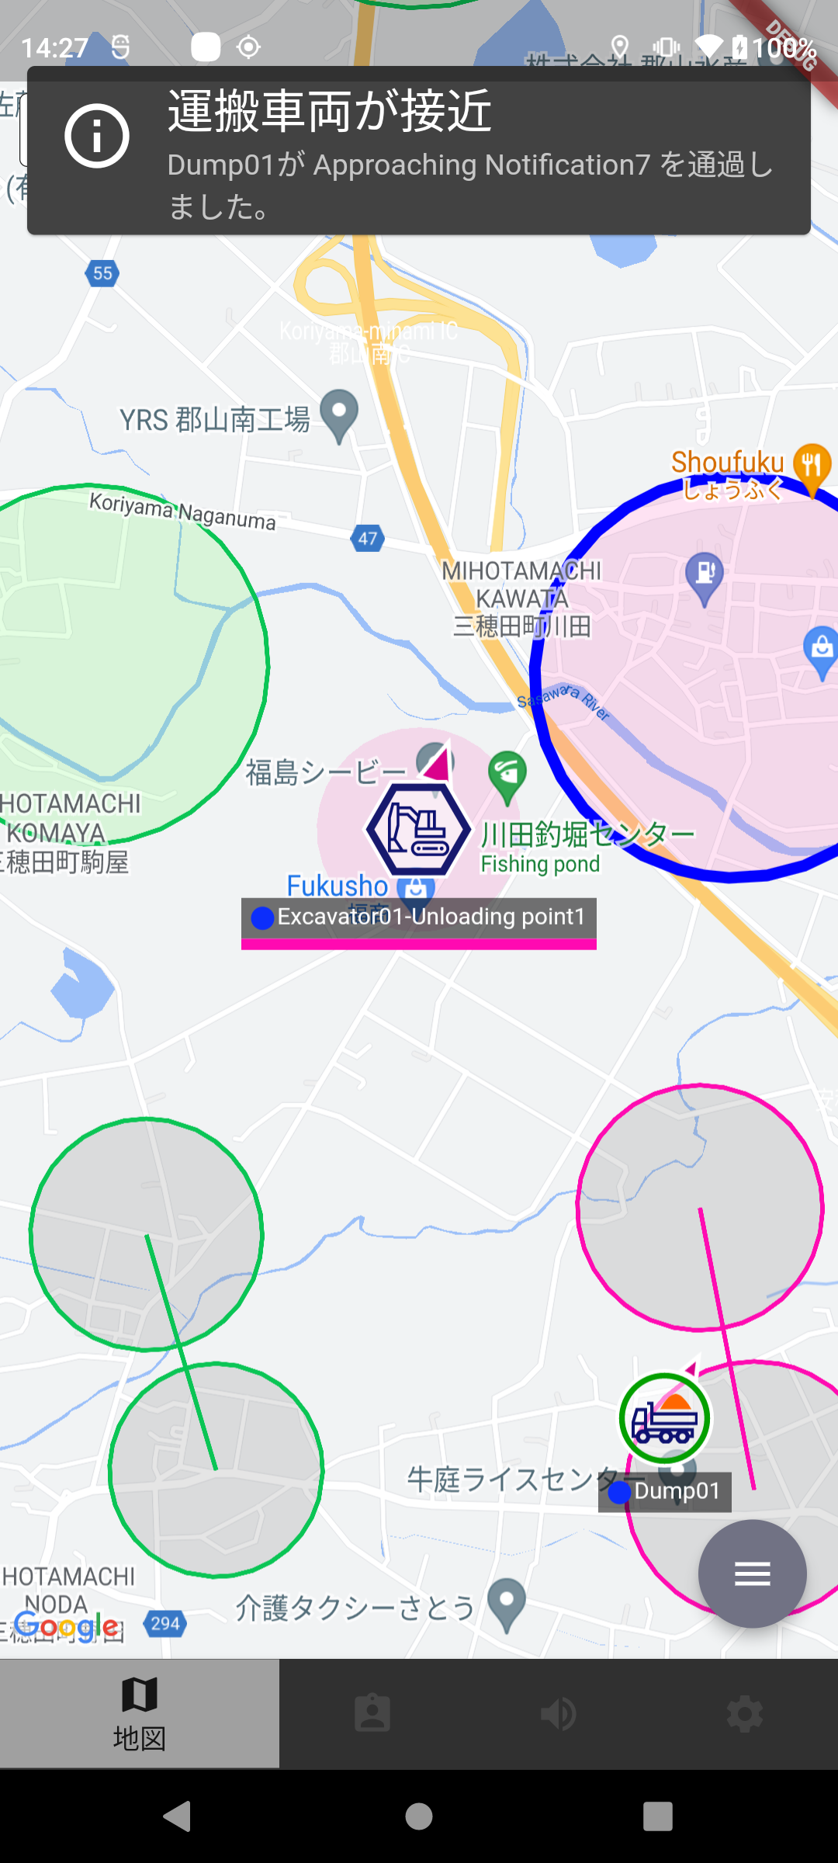

表５で接近通知「する」と記載されている条件で車両が積込接近通知地点に進入した場合、接近通知の表示・音声読み上げを行う
表５で接近通知「する」と記載されている条件で車両が荷降接近通知地点に進入した場合、接近通知の表示・音声読み上げを行う
表５で接近通知「する」と記載されている条件で車両が荷降接近通知ゲート１通過後、ゲート２に進入した場合、接近通知の表示・音声読み上げを行う
表５で接近通知「する」と記載されている条件で車両が積込接近通知ゲート１通過後、ゲート２に進入した場合、接近通知の表示・音声読み上げを行う

